Revit的结构
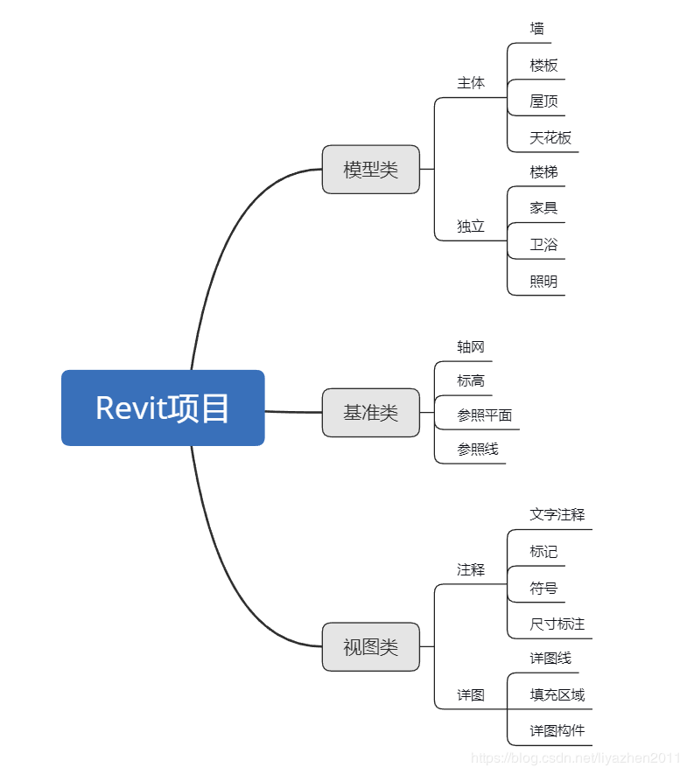
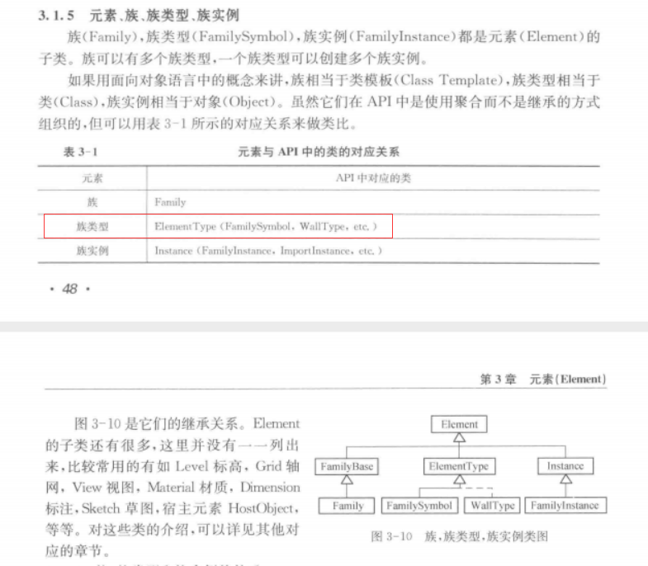

1 | ElementClassFilter(typeof(FamilySymbol))
2 | OfClass(typeof(Wall)); | wall是系统族
3 | 推测同一行的都是type

